シートを増やさないで下さい
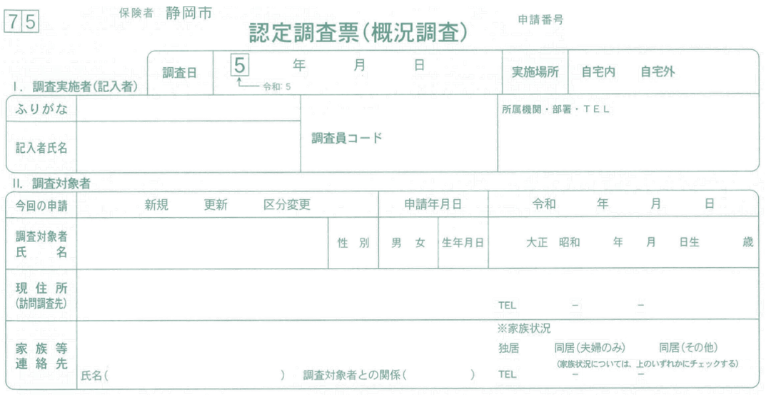
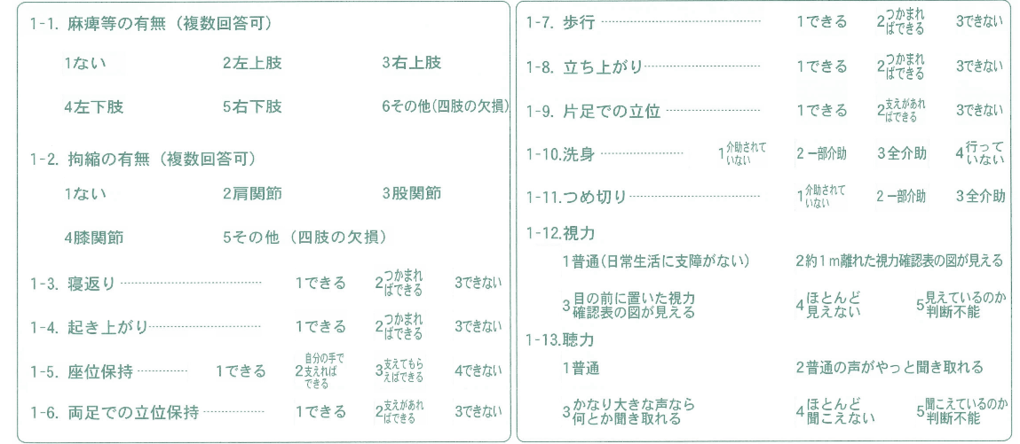
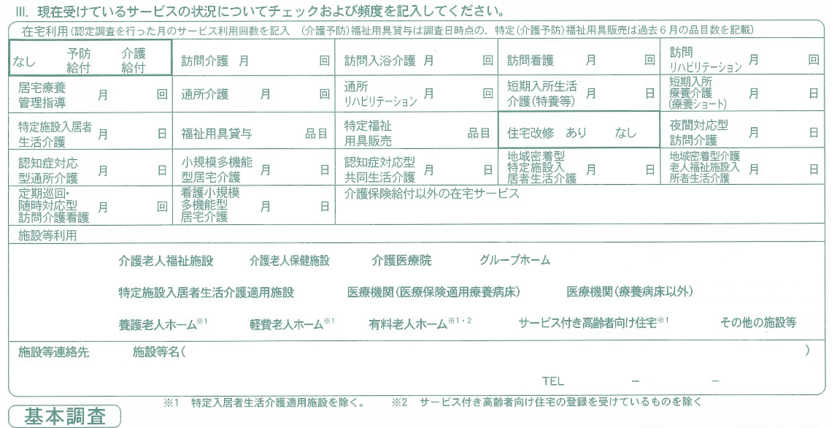
基本情報

所属機関 名前
所属機関 TEL
調査員コード（５桁）
調査員氏名（漢字）
調査員ふりがな
申請番号（９桁）
 |  |  |  | ◯
申請年月日 (〇/〇)
申請区分 |  | 更新
被保険者番号
調査日 (〇/〇)
対象者 氏名（漢字）
対象者 ふりがな
対象者 性別 (男・女)
対象者生年月日 (T(大正)orS(昭和)〇/〇/〇)
調査先 （住所と病院・施設名）
実施場所 (自宅内・自宅外)
対象者 TEL
家族状況 （独居・同居）
施設等 住所
施設等 名前
施設等 TEL
家族等 氏名
家族等 住所
家族等 関係 (例：息子)
家族等 TEL
在宅サービス利用 ※回・品目は「数字のみ」入力
在宅サービス利用
住宅改修
訪問介護（回数）
訪問入浴介護（回数）
訪問看護（回数）
訪問リハビリ（回数）
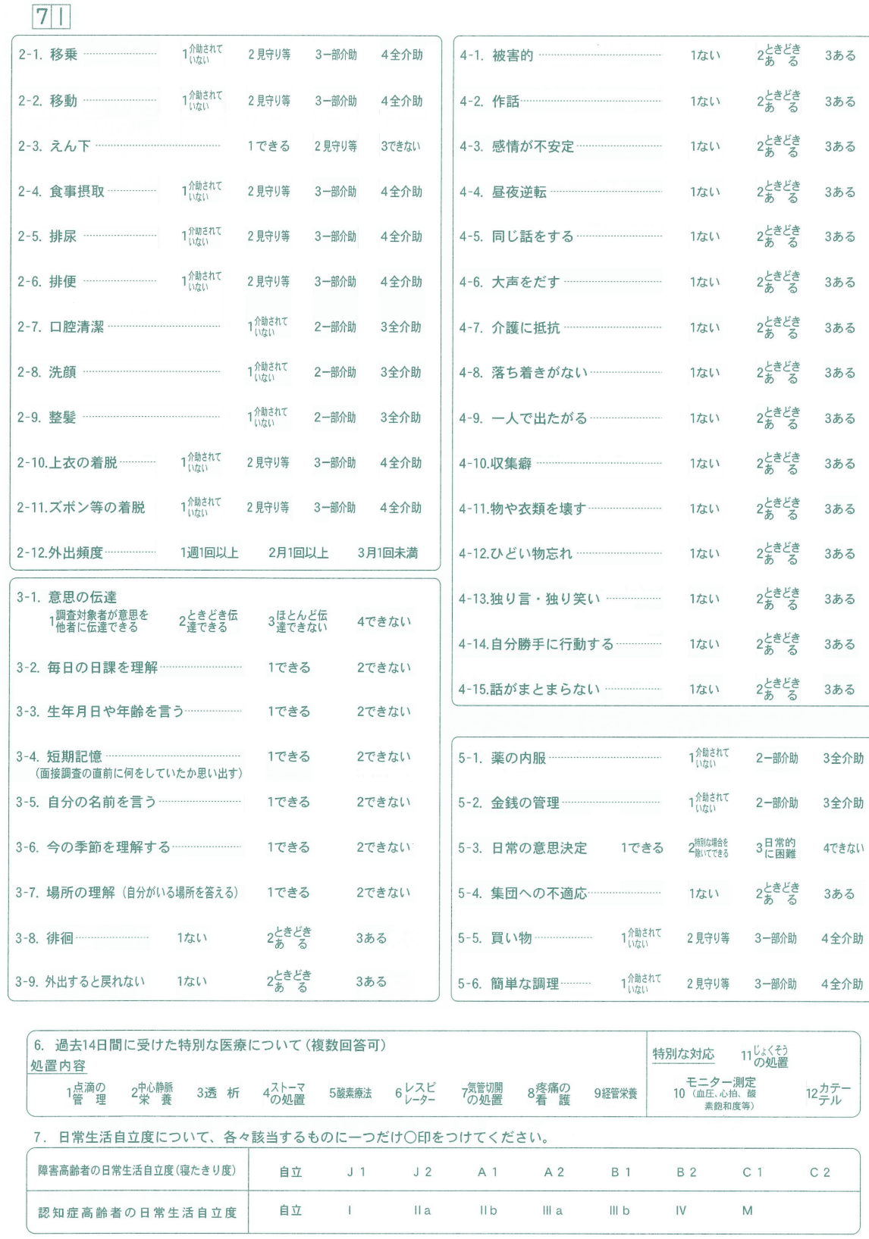
居宅療養管理指導（回数）
通所介護（回数）
通所リハビリ（回数）
短期入所生活介護(特養等) （回数）
短期入所療養介護(療養ショート) （回数）
特定施設入居者生活介護 （回数）
福祉用具貸与（品目数）
特定福祉用具販売 （品目数）
夜間対応型訪問介護 （回数）
認知症対応型通所介護 （回数）
小規模多機能型居宅介護 （回数）
認知症対応型共同生活介護 （回数）
地域密着型特定施設入居者生活介護（回数）
地域密着型介護老人福祉施設 入所者生活介護（回数）
定期巡回・随時対応型訪問介護看護（回数）
看護小規模多機能型居宅介護 （回数）
介護保険以外の在宅サービス （手入力）
施設等利用
介護老人福祉施設
介護老人保健施設
介護医療院
グループホーム 「認知症対応型共同生活介護」も該当
特定施設入居者生活介護適用施設 「特定施設入居者生活介護」も該当
医療機関(医療保険適用療養病床)
医療機関(療養病床以外)
養護老人ホーム
軽費老人ホーム
有料老人ホーム
サービス付き高齢者向け住宅
その他の施設等
特記事項
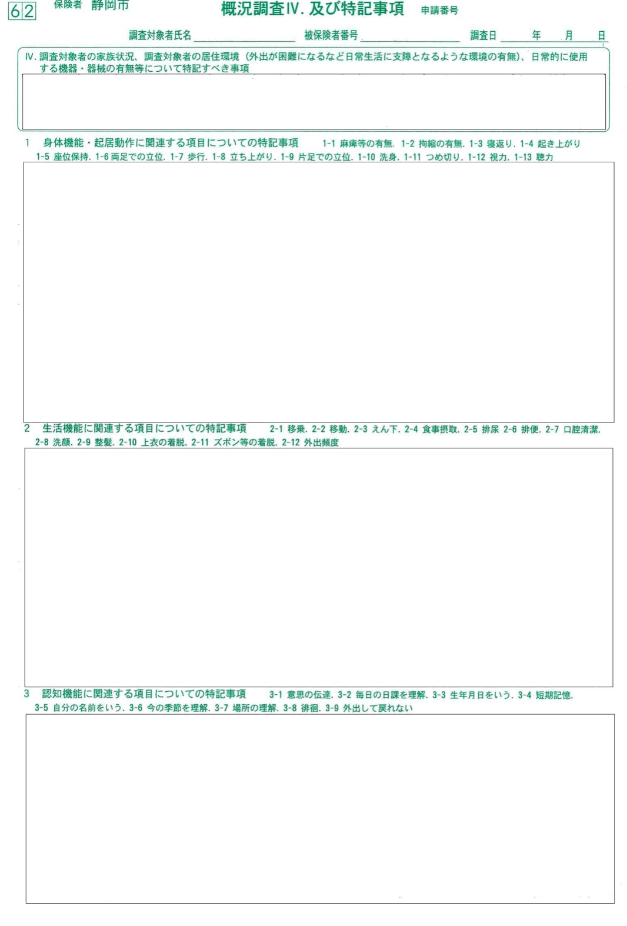
概況 | 【自宅・病院・施設】調査。【戸建て・集合住宅】に【誰】と生活。現在のサービス利用は、。既往歴：。立会：、聞き取り：。

 |  |  | 【自宅・病院・施設】調査。【戸建て・集合住宅】に【誰】と生活。現在のサービス利用は、。既往歴：。立会：、聞き取り：。
1-1 麻痺(判定)
1-2 拘縮(判定)
1-1,2動作時の体勢
1-1麻痺,1-2拘縮 特記文→

1-3 寝返り
1-4 起き上がり
1-5 座位保持
1-6 両足立位
1-7 歩行
1-8 立ち上がり
1-9 片足立位
1-10 洗身
1-11 つめ切り
1-12 視力
1-13 聴力
画面右側の１群欄に 入りきらない部分を入力 ⇒
2-1 移乗
2-2 移動
2-3 えん下
2-4 食事摂取
2-5 排尿
2-6 排便
2-7 口腔清潔
2-8 洗顔
2-9 整髪
2-10 上衣着脱
2-11 ズボン等着脱
2-12 外出頻度
画面右側の2群欄に 入りきらない部分を入力 ⇒
3-1 意思伝達
3-2 日課理解
3-3 生年月日・年齢
3-4 短期記憶
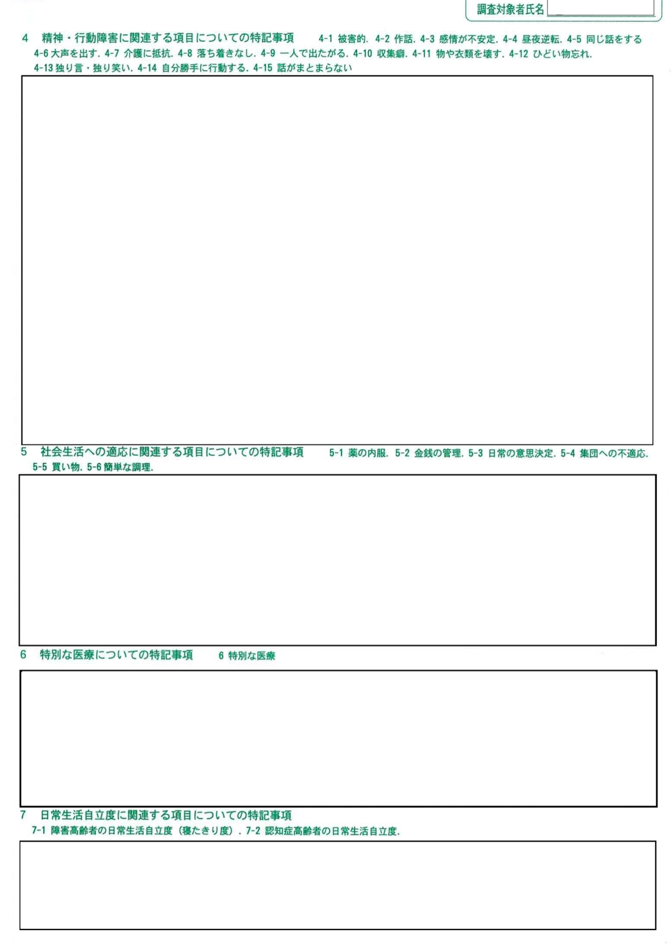
3-5 自分の名前
3-6 季節の理解
3-7 場所理解
3-8 徘徊
3-9 外出し戻れない
4群が全て「ない」時には入力⇒
4-1 被害的
4-2 作話
4-3 感情不安定
4-4 昼夜逆転
4-5 同じ話
4-6 大声を出す
4-7 介護抵抗
4-8 落ち着きがない
4-9 1人で出たがる
4-10 収集癖
4-11 ものを壊す
4-12 ひどい物忘れ
4-13 独語・独り笑い
4-14 自分勝手
4-15 話がまとまらない
画面右側の4群欄に 入りきらない部分を入力 ⇒
5-1 薬の内服
5-2 金銭管理
5-3 意思決定
5-4 集団不適応
5-5 買い物
5-6 簡単な調理
画面右側の5群欄に 入りきらない部分を入力 ⇒
6-1 点滴
6-2 中心静脈栄養
6-3 透析
6-4 人工肛門
6-5 酸素療法
6-6 人工呼吸器
6-7 気管切開
6-8 疼痛看護
6-9 経管栄養
6-10 モニター測定
6-11 じょくそう
6-12 カテーテル
画面右側の6群欄に 入りきらない部分を入力 ⇒
7-1 障害高齢者
7-2 認知症高齢者

